PASAPORTE
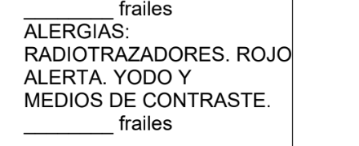
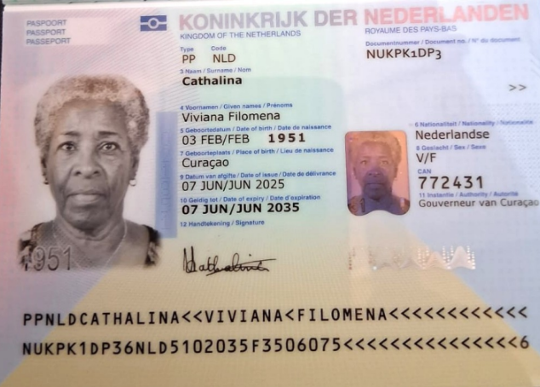

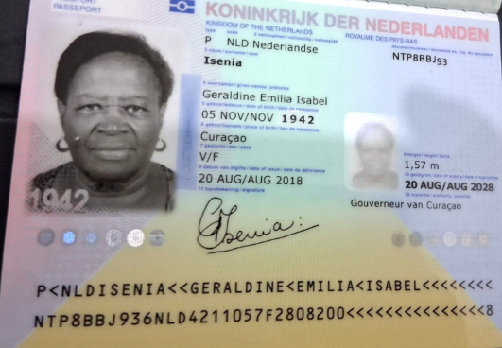

PACIENTE |  | ACOMPAÑANTE

Nombre | Geraldine | Nombre | Viviana
Nombre | Emilia | Nombre | Filomena
Apellido | Isenia | Apellido | Cathalina
Genero | Femenino | Genero | Femenino
Pasaporte | NTP8BBJ93 | Pasaporte | NUKPK1DP3
Fecha de nacimiento | 1942-11-05 | Fecha de nacimiento | 03/02/1951
Edad | 84 | Edad | 75
Estado civil | Soltera | Estado civil | Viuda
Dirección | Kaya O C Bernabela 7A | Dirección | kaya Hoslit 9. Curacao
País | Holandesa | País | Holandesa
Email: | No tienes | Email: | viviancantonia@gmail.com
Teléfono | 599 9 671 0565 | Teléfono | 599 9 667 3453
Profesión | Pensionada | Profesión | Pensionada
RH | Incluir en el costeo | RH | AB positivo
Seguro | De viaje | Seguro | De viaje
Peso | 90 | Peso
Altura | 1,60 | Altura | 1, 66
Idioma | papiamento- Español | Idioma | papiamento, hulandes. Comprendo español, ingles

Salud | DOLOR DE PIE | Salud
Estadia | HTA | Estadia

